Hoja1
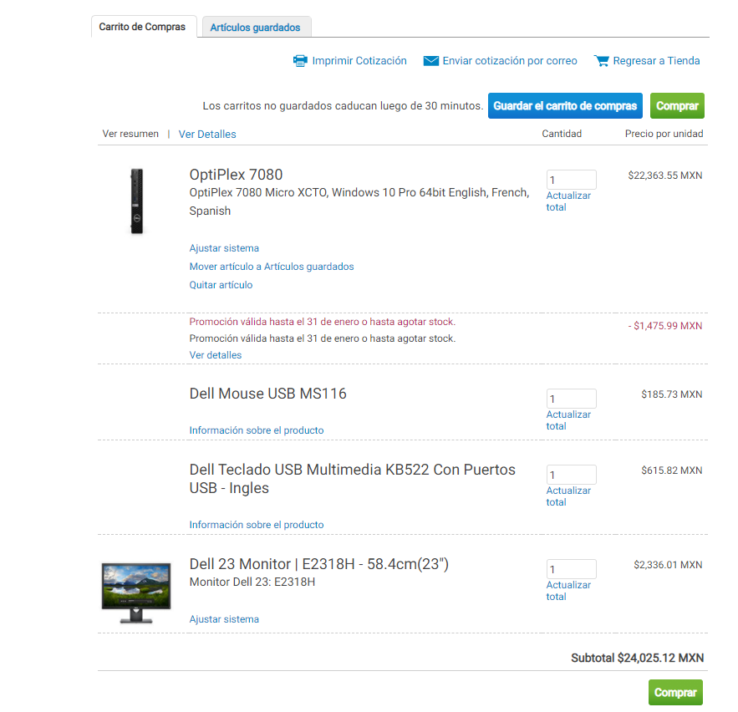

computadora Dell

Monitor dell 23 pulgadas | $2,336.01
Optiplex 7080 core I5 8gb 1Tb HDD | $22,363.55
descuento de PC | -$1,475.99
teclado | $615.82
mouse | $185.73
antivirus Avast | $342.20
sistema operativo | $349.40
Office 365 | $451.60

TOTAL de 1PC | $25,168.32

total por 30 | $755,049.60

total por 1millon comprando 39 | $981,564.48

